Pruebas
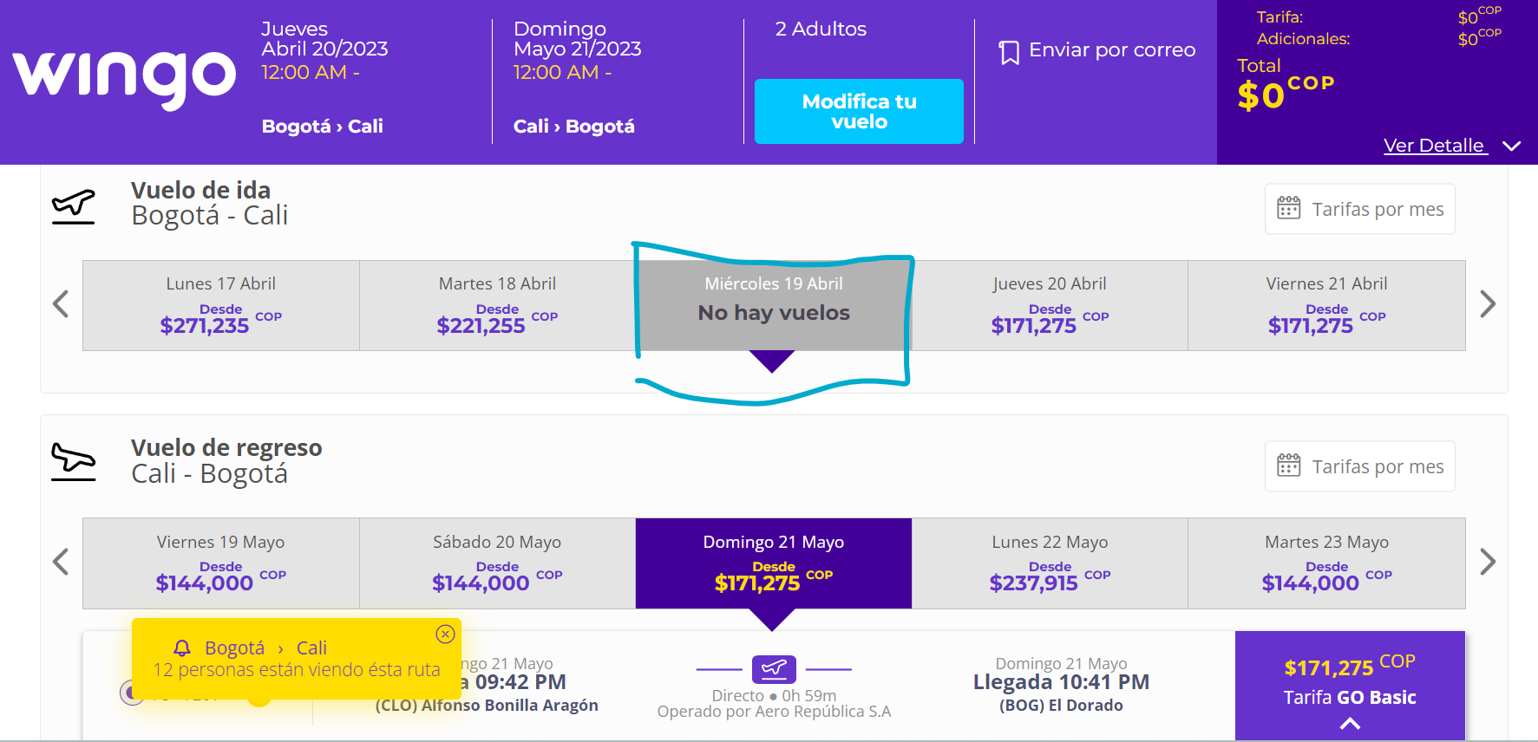
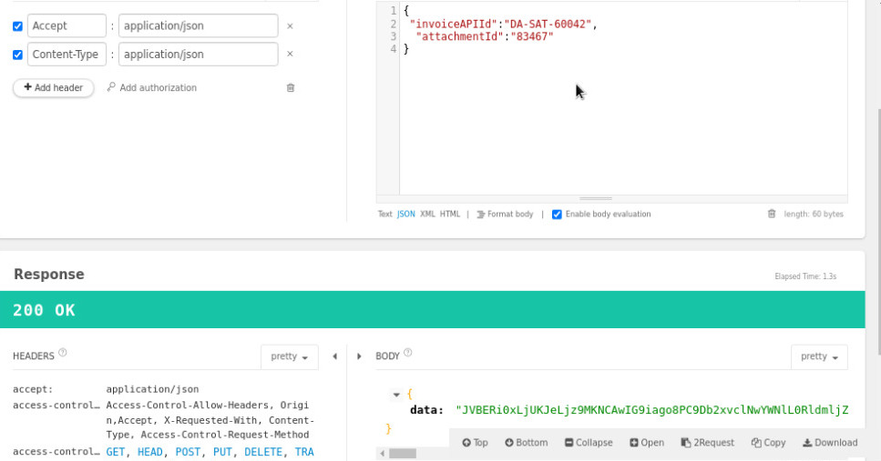
 |  |  | Resultados |  |  |  |  |  | Código: FO.PMO.01
 |  |  | No probado | 0 | 0% |  |  |  | Versión: 01
 |  |  | Aprobado | 2 | 100% |  |  |  | Fecha versión: 14/11/2018
Formato de pruebas |  |  | Falla | 0 | 0% |  |  |  | COPA
 |  |  | Total | 2 | 100% |  |  |  | <- Instrucciones | Firmas ->
ID req. | ID prueba | Descripción de la prueba | Escenario de prueba |  | Resultado esperado | Estado | Probado por | Comentarios |  | Evidencias
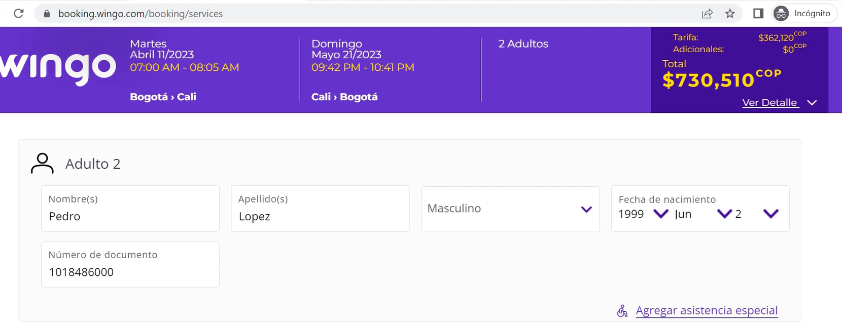
1 | 1 | Seleccionar los vuelos más economicos una vez se ejecute el proceso automático, y complete la información de los pasajeros | 1. El proceso automatico seleccionara los vuelos, fecha de ida: 11 abr 2023 fecha de regreso: 21 may 2023 2. Seleccionar el vuelo más economico, GO BASIC de ese día para las dos fechas, continuar 3. Completar la información de los 2 pasajeros |  | Al completar la información de los pasajeros el total a pagar para esas fechas debe ser: 730.510 Cop | Aprobado | Carolina Jimenez G | Se ingresa a la pagina de wingo, evidenciando que el proceso automaticó funciona sin novedad para esas fechas |  | Se anexa imagen donde se evidencia el total a pagar esperado
1 | 2 | Seleccionar los vuelos más economicos una vez se ejecute el proceso automático, no existe vuelo disponible para esa fecha | 1. El proceso automatico seleccionara los vuelos, fecha de ida: 19 abr 2023 fecha de regreso: 21 may 2023 2. Evidenciar que no hay vuelos para el 19 de abr 2023 |  | Ya sea que para la fecha de ida o de regreso no hay vuelo disponible. | Aprobado | Carolina Jimenez G | Como se deberia manejar esté caso, opción de un caso para plantear aun mejora al proceso. Se deberia selecciónar otro día ? |  | Se anexa imagen en donde se evidencia que no hay vuelos para el día seleccionado

